OKodwrotnaXY
0.000 | 0.000 | 0.000
25.000 | -43.301 | 43.301
50.000 | 0.000 | 0.000

L1 | 50.000 | 2500
L2 | 50.000 | 2500

px | 50.000 | 2500
py | 0.000

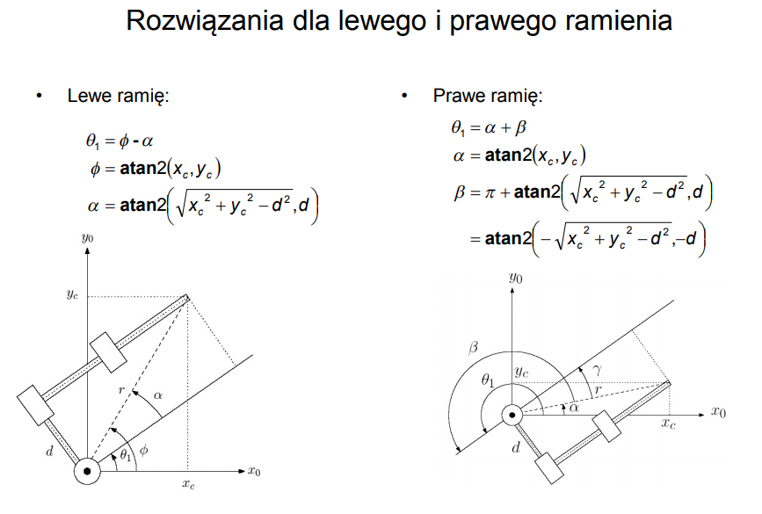
c2 | -0.500
s2 | 0.866
th11= | -1.047 | -60.000
th21= | 2.094 | 120.000
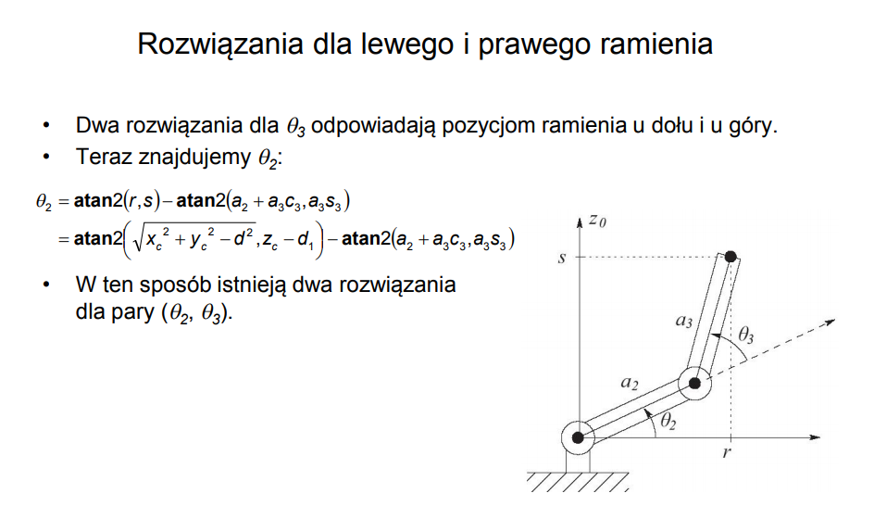
c2 | -0.500
s2 | -0.866
th12= | 1.047 | 60.000 | #
th21= | -2.094 | -120.000

 |  |  | #

x1 | 0.000 | 25.000 | 50.000
z1 | 0.000 | -43.301

x1 | 0.000 | 25.000 | 50.000
z1 | 0.000 | 43.301

OKodwrotnaXYZ
0.000 | 0.000 | 0.000
0.000 | 0.000 | 0.000
0.000 | 32.000 | 32.000
0.000 | 0.000 | 0.000
0.000 | 0.000 | 0.000
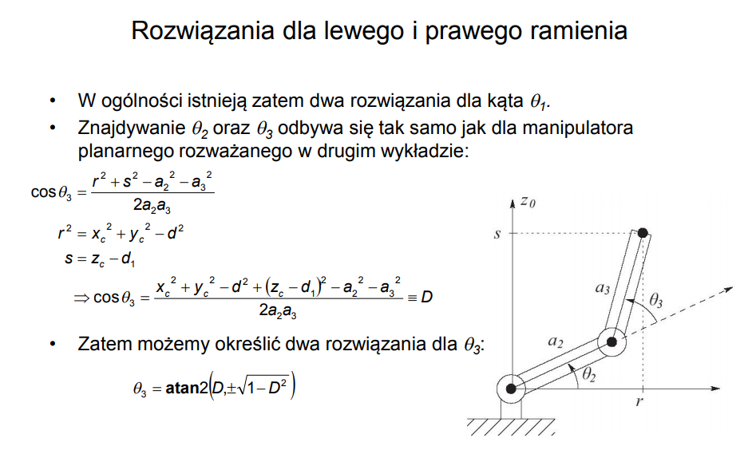
px | 100.000 | 10,000.000 |  | #NAME? |  | px
py | 50.000 | 2,500.000 |  |  |  | py
pz | 0.000 |  |  |  |  | px
alfaXY | #NAME? | #NAME? | x

Plane XY
offX | 30.000
offY | 30.000
offZ | -30.000
alfa offsetXY | 0.785 | 45.000 | x

L0 | 32.000 |  | 32.000
L1 | 65.000 | 4,225.000 | 65.000 | 7.595
L2 | 106.000 | 11,236.000 | 106.000

px from S1 | #NAME?
py from S1 | #NAME?
pz from S1 | #NAME?
alfa from S1 | #NAME? | #NAME? | #

th0= | #NAME? | #NAME? | #
 |  | S1 | S1-S2
x1 | 0.000 | 30.000 | #NAME?
y1 | 0.000 | 30.000 | #NAME?
z1 | 0.000 | -30.000 | -30.000
 |  | 42.426 | #NAME?

px from S2 | #NAME?
py from S2 | #NAME?
pz from S2 | #NAME?
alfa from S2 | #NAME? | #NAME? | #
pxpy | #NAME? | #NAME?

C1
S1
c3 | -0.141 |  | [-1,1] or outside bounds
s3 | 0.990 |  |  |  |  | -2,961.000
th01= |  |  |  |  |  | #NAME? | 13,780.000
th11= | #NAME? | #NAME?
th21= | 1.712 | 98.081 |  |  |  | #NAME?
 |  |  |  |  |  | -7,011.000
c3 | -0.141
s3 | -0.990
th02= | #NAME? | #NAME? | #
th12= | #NAME? | #NAME?
th22= | -1.712 | -98.081

 |  |  | #

x1 | 0.000 | #REF! | #REF! | #NAME? | #NAME?
z1 | 0.000 |  | 32.000 | #NAME? | #NAME?

x1 | 0.000 | #REF! | #REF! | #NAME? | #NAME?
z1 | 0.000 |  | 32.000 | #NAME? | #NAME?

OKodwrotnaXYZ (2)
Plane XZ
 | offset |  | S1 |  | S2 |  | S3
0.000 | 0.000 | 0.000 | 0.000 | 32.000 | 0.000 | 95.134 | 15.463
0.000 | 0.000 | 32.000 | 0.000 | 95.134 | 15.463 | 200.000 | 0.000
0.000 | 0.000
Plane XY
 | offset from Robot Origin |  | Seg1 |  | seg2 |  | Seg3
0.000 | 0.000 | 0.000 | 0.000 | 32.000 | 0.000 | 95.134 | 0.000
0.000 | 0.000 | 32.000 | 0.000 | 95.134 | 0.000 | 200.000 | 0.000
px | 200.000 | 40,000.000 |  | #NAME? |  | px
py | 0.000 |  |  |  |  | py
pz | 0.000 |  |  |  |  | px
alfaXY |  |  | x

offX | 0.000
offY | 0.000
offZ | 0.000
alfaXYOffsetXY | #DIV/0! | #DIV/0! | x

L0 | 32.000 |  | 32.000
L1 | 65.000 | 4,225.000 | 65.000 | 7.595
L2 | 106.000 | 11,236.000 | 106.000

px from O1 | 200.000
py from O1
pz from O1
alfaXY from O1 |  |  | #

th0= |  |  | #
 |  | O1 | O2 | O3 | Dest
x1 | 0.000 |  | 32.000 | 95.134 | 200.000
y1 | 0.000
z1 | 0.000 |  |  | 15.463
 |  |  | 32.000 | 65.000 | 106.000

px from O2 | 168.000
py from O2
pz from O2
alfaXY from O2 |  |  | # same as from O1
pxpy | 168.000 | 28,224.000

c3 | 0.926
s3 | -0.377
th01=
th11= | 0.240 | 13.762 | 0.971
th21= | -0.387 | -22.150
 | 1.184 | 67.850

 |  |  | O1 | O2 | O3 | dest
x1 | 0.000 |  |  | 32.000 | 97.000 | 203.000
z1 | 0.000 | 0.000 |  |  | 0.000 | 0.000

odwrotna_2
rad2deg factor= | 57.296

a1 | 50.000 | L1
a2 | 100.000 | L2

x | -25.000 | #2D |  | #NAME?
y | 0.000
z | -130.000 | #2D |  | #NAME?

th1= | #NAME? | #NAME?
fi= | #NAME? | #NAME?
alfa= | #NAME? | #NAME?

costh3= | #NAME?
r^2= | #NAME?
s= | #NAME?
th31= | #NAME? | #NAME?
th32= | #NAME? | #NAME? | #

th21= | #NAME? | #NAME?
th21= | #NAME? | #NAME? | #

x1 | 0.000 | #NAME? | #NAME?
z1 | 0.000 | #NAME? | #NAME?

x1 | 0.000 | #NAME? | #NAME?
z1 | 0.000 | #NAME? | #NAME?

